外部設計書
外部設計書 |  |  |  |  |  |  | 画面名 |  | ログイン画面 |  |  |  | 作成者 |  |  | 更新者
 |  |  |  |  |  |  | システム名 |  | 技能判定システム |  |  |  | 作成日 |  |  | 更新日
 |  |  |  |  |  |  | 備考

 | 画面設計

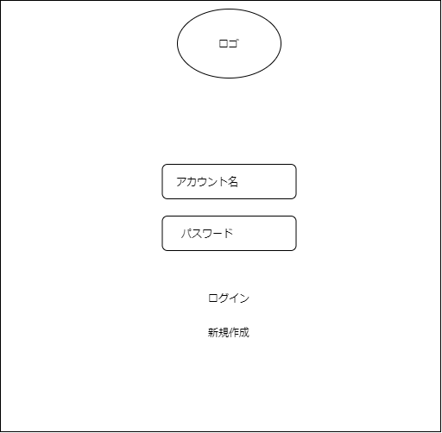
1.

2.

3.

4.
エラーのアラート
5.

６.

 | 機能設計

 |  |  |  | 「２. アカウント名」を入力
 |  |  |  |  | アカウント名を入力するテキストボックス

 |  |  |  | 「３. パスワード」を入力
 |  |  |  |  | パスワードを入力するテキストボックス

 |  |  |  | 「５. ログイン」ボタンをクリックする
 |  |  |  |  | アカウント名とパスワードが間違っていた時「4. エラー処理」を出す。
 |  |  |  |  | どちらも正確な場合、ログイン処理を起動し、メニューに遷移する。

 |  |  |  | 「６. 新規登録」ボタンをクリックする
 |  |  |  |  | 新規登録ページに遷移する。

 | 項目定義書

 | No |  | 物理名 |  |  | 論理名 |  | 画面型 |  | データ型 | min | max | DBテーブル | DBカラム | 備考
 |  | 1 | title |  |  | タイトル |  | Image
 |  | 2 | account |  |  | アカウント |  | Textbox
 |  | 3 | password |  |  | パスワード |  | Textbox
 |  | 4 | errormsg |  |  | エラーメッセージ |  | Label
 |  | 5 | login |  |  | ログインボタン |  | Button
 |  | 6 | register |  |  | 新規登録 |  | Button

